Cover
Fsoft Insight 2.0 |  |  | Process |  | Function Name
 |  |  | Screen Design |  | Student Project Allocation and Management with Online Testing System (SPM)

 | 1. Overview
 |  | Tài liệu này mô tả thiết kế màn hình của ứng dụng Student Project Allocation and Management with Online Testing System (SPM)
 |  | Ứng dụng này có các chức năng login, register, create acount, create project, create test online, do test online, change password, search student,
 |  | view information project, view information student, send mail automatic, check student do not test

Home Space
Login Action
Account verification
change password

Click menu context after login

Student space
Professor spacce
Admin space
Input department space

Student no group
screen
update information screen
professor screen
admin screen

Student have group
screen
view detail group student

set role screen

Do test online screen

create new topic (project) screen

view grade screen

 | 2. Screen list

 | No | Screen ID |  | Screen Name |  | UC Name
 | Admin
 | 1 | SCR_PRJ_001 |  | admin |  | UC_PRJ_001 Admin
 | 2 | SCR_PRJ_002 |  | admin-set-role |  | UC_PRJ_002 Admin Set Role
 | Professor
 | 3 | SCR_PRJ_003 |  | professor |  | UC_PRJ_003 Professor
 | 4 | SCR_PRJ_004 |  | professor-view-group-student |  | UC_PRJ_004 Professor View Detail Group Student
 | 5 | SCR_PRJ_005 |  | professor-create-topic |  | UC_PRJ_005 Profesor Create Topic
 | Student
 | 6 | SCR_PRJ_006 |  | student-no-group |  | UC_PRJ_006 Student No Group
 | 7 | SCR_PRJ_007 |  | student-have-group |  | UC_PRJ_007 Student Have Group
 | 8 | SCR_PRJ_008 |  | student-do-test |  | UC_PRJ_008 Student Do Test
 | 9 | SCR_PRJ_009 |  | student-update-information |  | UC_PRJ_009 Student Update information
 | 10 | SCR_PRJ_010 |  | student-view-grade |  | UC_PRJ_010 Student View Grade
 | General
 | 11 | SCR_PRJ_011 |  | home |  | UC_PRJ_011 Home
 | 12 | SCR_PRJ_012 |  | change-password |  | UC_PRJ_012 Change Password
 | Input department
 | 13 | SCR_PRJ_013 |  |  |  | UC_PRJ_013
 | 14 | SCR_PRJ_014 |  |  |  | UC_PRJ_014
 | 15 | SCR_PRJ_015 |  |  |  | UC_PRJ_015
 | 16 | SCR_PRJ_016 |  |  |  | UC_PRJ_016

student-no-group
Fsoft Insight 2.0 |  |  |  | Process |  | Screen ID |  |  |  | Screen name |  |  |  | Created PIC | Created Date | Approved Date
 |  |  |  | Screen Design |  | SCR_PRJ_006 |  |  |  | Student No Group |  |  |  |  | 2019-05-04

 |  |  |  |  |  |  |  |  |  |  |  |  |  |  |  | Go Cover
1. Overview

 | Màn hình này được dùng để:
 |  | Hiển thị giao diện khi 1 sinh viên đăng nhập vào hệ thống và chưa có nhóm

 | Màn hình này có thể được truy cập bằng cách:
 |  | 1. Đăng nhập vào hệ thống

2. Screen Design
 | 2.1. Screen image

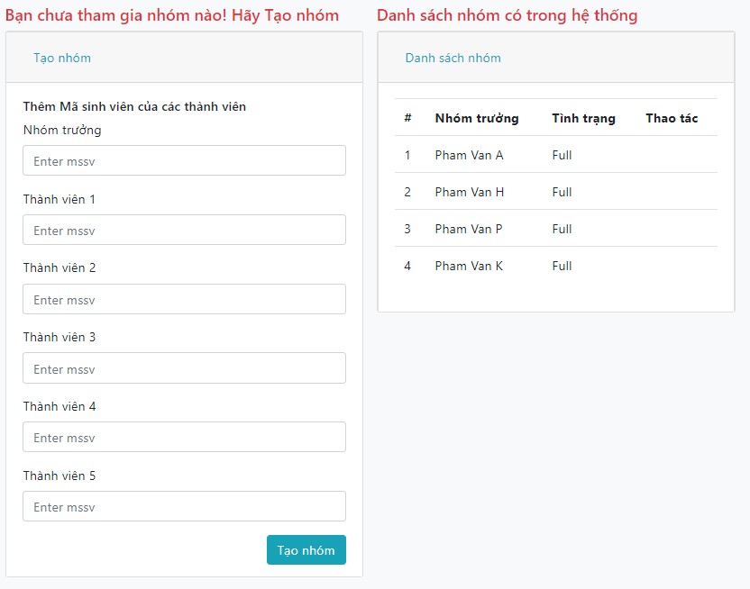

 |  | 2.2 Screen items

 |  | # | Item name |  | Control |  | Data type | I/O | Mandatory |  | Default Value | Range Value | Description

 |  | 1 | Nhóm trưởng |  | Label |  | Text | I |  |  |  |  | Nhập mã số sinh viên nhóm trưởng
 |  | 2 | Thành viên 1 |  | Label |  | Text | I |  |  |  |  | Nhập mã số sinh viên thành viên thứ 1
 |  | 3 | Thành viên 2 |  | Label |  | Text | I |  |  |  |  | Nhập mã số sinh viên thành viên thứ 2
 |  | 4 | Thành vien 3 |  | Label |  | Text | I |  |  |  |  | Nhập mã số sinh viên thành viên thứ 3
 |  | 5 | Thành viên 4 |  | Label |  | Text | I |  |  |  |  | Nhập mã số sinh viên thành viên thứ 4
 |  | 6 | Thành viên 5 |  | Label |  | Text | I |  |  |  |  | Nhập mã số sinh viên thành viên thứ 5
 |  |  | Button
 |  | 7 | Tạo nhóm |  | Button |  |  |  |  |  |  |  | Tạo nhóm

 |  | 2.3 Main screen interaction
 |  |  | - Hiển thị form tạo nhóm
 |  | 2.4. Screen displaying
 |  |  | - Hiển thị thông báo tạo nhóm thành công

student-have-group
Fsoft Insight 2.0 |  |  |  |  | Process | Screen ID |  |  | Screen name |  |  |  | Created PIC | Created Date | Approved Date
 |  |  |  |  | Screen Design | SCR_PRJ_007 |  |  | Student Have Group |  |  |  |  | 2019-05-04

 |  |  |  |  |  |  |  |  |  |  |  |  |  |  | Go Cover
1. Overview

 |  | Màn hình này được dùng để:
 |  |  | Hiển thị giao diện khi 1 sinh viên đã có nhóm đăng nhập vào hệ thống

 |  | Màn hình này có thể được truy cập bằng cách:
 |  |  | 1. Đăng nhập vào hệ thống

2. Screen Design
 | 2.1. Screen image

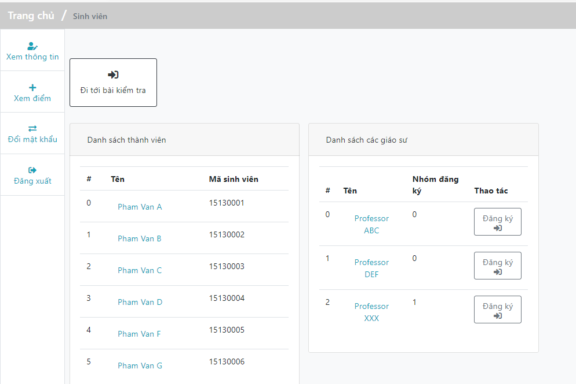

 |  |  | 2.2 Screen items

 |  |  | # | Item name |  | Control | Data type | I/O | Mandatory | Default Value | Range Value | Description
 |  |  |  | Button
 |  |  | 1 | Đi tới bài kiểm tra |  | Button |  | I |  |  |  | Chuyển trang đến trang làm bài test
 |  |  | 2 | Đăng ký |  | Button |  | I |  |  |  | Chọn professor để đăng ký

 |  |  | 2.3 Main screen interaction
 |  |  |  | - Hiển thị danh sách thành viên nhóm và danh sách professor chưa có thể đăng ký
 |  |  | 2.4. Screen displaying
 |  |  |  | - Click 'Đi tới bài kiếm tra': chuyển trang đến danh sách các bài test
 |  |  |  | - Click 'Đăng ký': Chọn professor

student-do-test
Fsoft Insight 2.0 |  |  |  | Process |  | Screen ID |  |  |  | Screen name |  |  |  | Created PIC | Created Date | Approved Date
 |  |  |  | Screen Design |  | SCR_PRJ_008 |  |  |  | Student Do Test |  |  |  | LamPQT | 2019-05-04

 |  |  |  |  |  |  |  |  |  |  |  |  |  |  |  | Go Cover
1. Overview

 |  | Màn hình này được dùng để:
 |  |  | Làm bài kiểm tra với tài khoản sinh viên

 |  | Màn hình này có thể được truy cập bằng cách:
 |  |  | 1. Đăng nhập vào hệ thống
 |  |  | 2. Click vào nút Làm bài kiểm tra

2. Screen Design
 | 2.1. Screen image
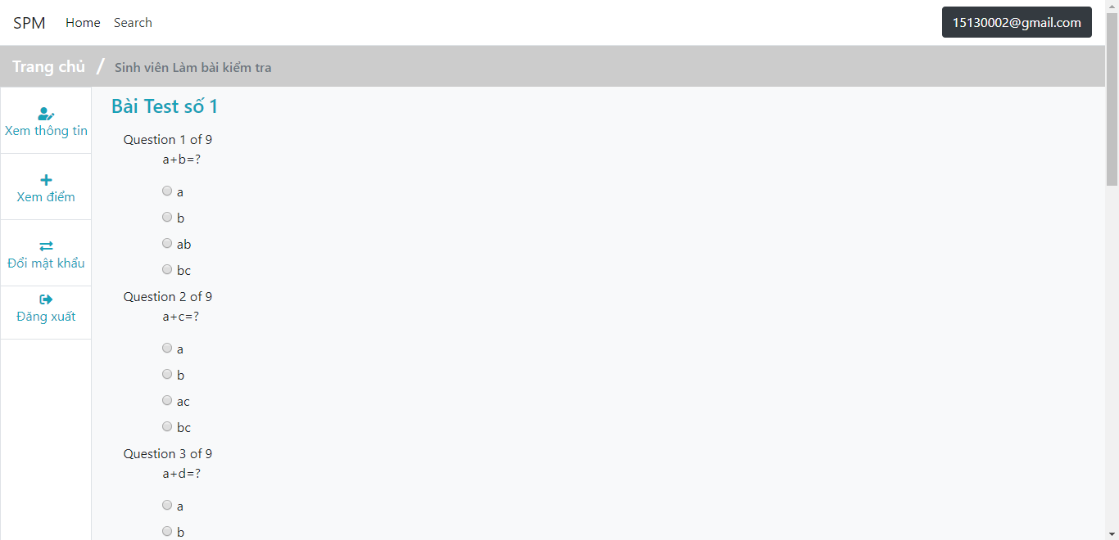

 |  | 2.2 Screen items

 |  | # | Item name |  | Control |  | Data type | I/O | Mandatory |  | Default Value | Range Value | Description
 |  |  | Radio Button
 |  | 1 | Các button chọn đáp án |  | Button |  |  | I |  |  |  |  | Câu trả lời của sinh viên
 |  | 2 | Nộp bài |  | Button |  |  | I |  |  |  |  | Nộp bài
 |  | 2.3 Main screen interaction
 |  |  | - Hiển thị bài test
 |  | 2.4. Screen displaying
 |  |  | - Click chọn đáp án
 |  |  | - Click 'Nộp bài': Nộp bài

student-view-grade
Fsoft Insight 2.0 |  |  |  |  | Process | Screen ID | Screen name | Created PIC | Created Date | Approved Date
 |  |  |  |  | Screen Design | SCR_PRJ_010 | Student View Grade |  | 2019-05-04

 |  |  |  |  |  |  |  |  |  | Go Cover
1. Overview

 | Màn hình này được dùng để:
 |  | Xem kết quả bài kiểm tra với số điểm từng câu

 | Màn hình này có thể được truy cập bằng cách:
 |  | 1. Đăng nhập vào hệ thống
 |  | 2. Click View grade (menu item)

2. Screen Design
 | 2.1. Screen image

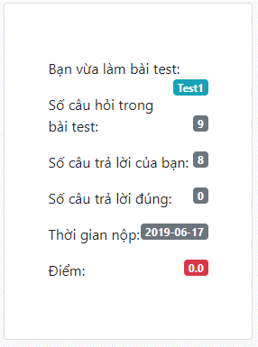
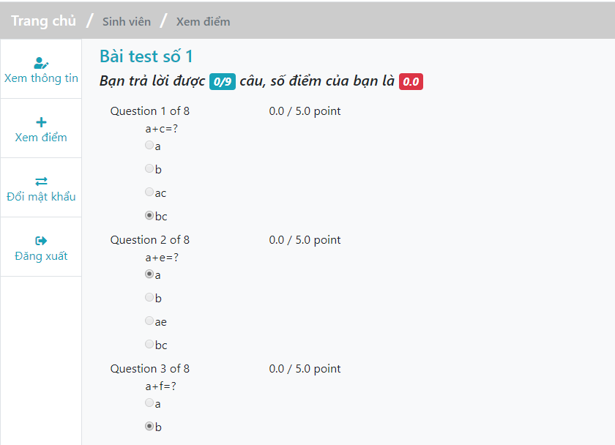

 |  |  | 2.2 Main screen interaction
 |  |  |  | - Màn hình chỉ hiển thị xem lại điểm

student-update-infomation
Fsoft Insight 2.0 |  |  |  | Process |  | Screen ID |  |  |  | Screen name |  |  |  | Created PIC | Created Date | Approved Date
 |  |  |  | Screen Design |  | SCR_PRJ_009 |  |  |  | Student Update information |  |  |  | LamPQT | 2019-05-04

 |  |  |  |  |  |  |  |  |  |  |  |  |  |  |  | Go Cover
1. Overview

 | Màn hình này được dùng để:
 |  | Cập nhật thông tin sinh viên sau khi đăng nhập hoặc bất kì thời điểm nào

 | Màn hình này có thể được truy cập bằng cách:
 |  | 1. Đăng nhập vào hệ thống
 |  | 2. Click vào Update information (menu item)

2. Screen Design
 | 2.1. Screen image

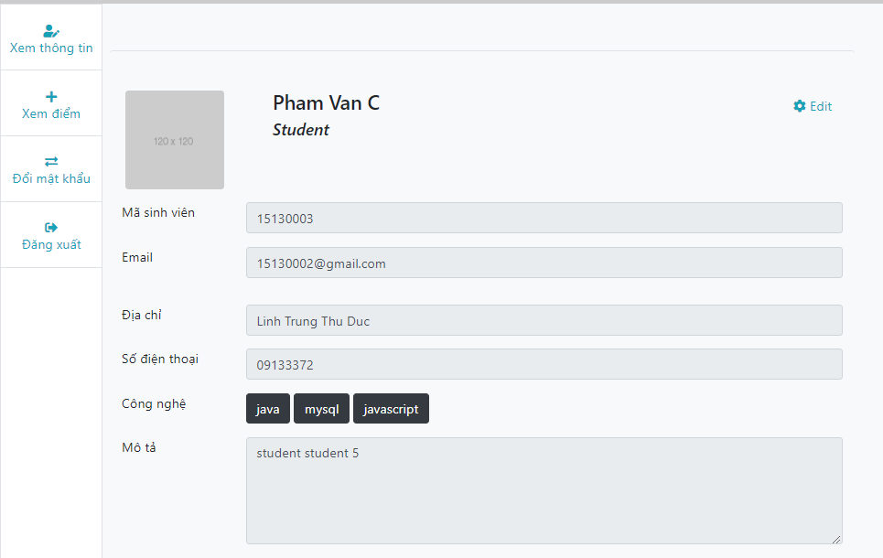

 |  | 2.2 Screen items

 |  | # | Item name |  | Control |  | Data type | I/O | Mandatory |  | Default Value | Range Value | Description

 |  | 1 | Mã sinh viên |  | Label |  | Text |  |  |  |  |  | Mã số sinh viên của sinh viên
 |  | 2 | Email |  | Label |  | Text |  |  |  |  |  | Email của sinh viên
 |  | 3 | Địa chỉ |  | Label |  | Text |  |  |  |  |  | Địa chỉ của sinh viên
 |  | 4 | Số điện thoại |  | Label |  | Text |  |  |  |  |  | Số điện thoại của sinh viên
 |  | 5 | Công nghệ |  | Label |  | Text |  |  |  |  |  | Trình độ của sinh viên
 |  | 6 | Mô tả |  | Label |  | Text |  |  |  |  |  | Mô tả cơ bản của sinh viên
 |  |  | Button
 |  | 7 | Edit |  | Button |  |  |  |  |  |  |  | Chỉnh sửa thông tin của sinh viên

 |  | 2.3 Main screen interaction
 |  |  | - Hiển thị form để chỉnh sửa thông tin của sinh viên

 |  | 2.4. Screen displaying
 |  |  | - Hiển thị thông báo chỉnh sửa thành công

admin
Fsoft Insight 2.0 |  |  |  | Process |  | Screen ID |  |  |  | Screen name |  |  |  | Created PIC | Created Date | Approved Date
 |  |  |  | Screen Design |  | SCR_PRJ_001 |  |  |  | Admin |  |  |  |  | 2019-05-04

 |  |  |  |  |  |  |  |  |  |  |  |  |  |  |  | Go Cover
1. Overview

 | Màn hình này được dùng để:
 |  | Hiển thị các thông tin để admin quản lý
 |  | Hiển thị các report

 | Màn hình này có thể được truy cập bằng cách:
 |  | 1. login vào với quyền admin

2. Screen Design
 | 2.1. Screen image

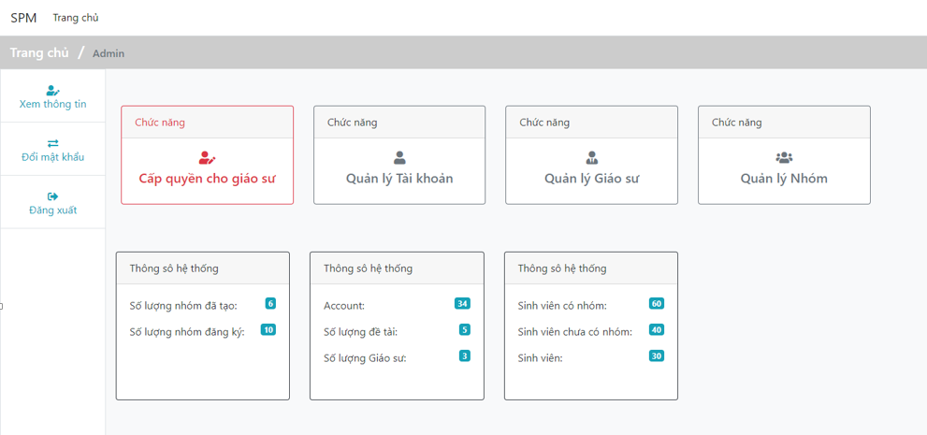

 | 2.2 Screen items

 |  | # | Item name |  | Control |  | Data type | I/O | Mandatory |  | Default Value | Range Value | Description
 |  |  | Me nu
 |  | 1 | Cấp quyền cho giáo sư |  |  |  |  |  |  |  |  |  | Mục cấp quyền cho giáo sư
 |  | 2 | Quản lý tài khoản |  |  |  |  |  |  |  |  |  | Mục quản lý tài khoản
 |  | 3 | Quản lý giáo sư |  |  |  |  |  |  |  |  |  | Mục quản lý giáo sư
 |  |  | Quản lý nhóm |  |  |  |  |  |  |  |  |  | Mục quản lý nhóm

 | 2.3 Main screen interaction
 |  | - Màn hình hiển thị trang quản trị của admin, bao gồm:
 |  |  | + Quản lý tài khoản
 |  |  | + Cấp quyền cho giáo sư
 |  |  | + Quản lý giáo sư
 |  |  | + Quản lý nhóm
 |  | Ngoài ra có thể xem những thông số hệ thống: số lượng nhóm đã tạo, số lượng nhóm đã đăng ký, số lượng tài khoản, số lượng đề tài, số lượng giáo sư
 |  | sinh viên có nhóm, sinh viên chưa có nhóm và tổng số sinh viên

admin-set-role
Fsoft Insight 2.0 |  |  |  | Process |  | Screen ID |  |  |  | Screen name |  |  |  | Created PIC | Created Date | Approved Date
 |  |  |  | Screen Design |  | SCR_PRJ_002 |  |  |  | Admin Set Role |  |  |  |  | 2019-05-04

 |  |  |  |  |  |  |  |  |  |  |  |  |  |  |  | Go Cover
1. Overview

 | Màn hình này được dùng để:
 |  | Cập nhật quyền của một account thành giáo sư

 | Màn hình này có thể được truy cập bằng cách:
 |  | 1. Đăng nhập với quyền admin
 |  | 2. Click vào button Cấp quyền cho giáo sư

2. Screen Design
 | 2.1. Screen image

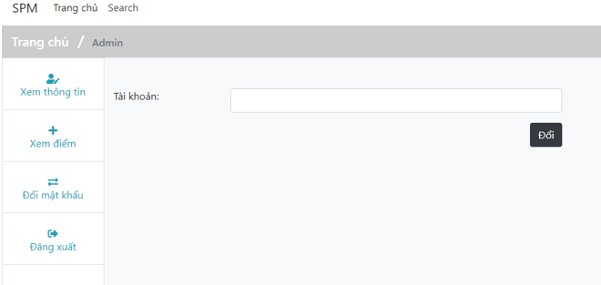

 | 2.2 Screen items

 |  | # | Item name |  | Control |  | Data type | I/O | Mandatory |  | Default Value | Range Value | Description

 |  | 1 | Tài khoản |  | Label |  | Text | I/O |  |  |  |  | Nhập tài khoản cần cấp quyền
 |  |  | Button
 |  | 2 | Đổi |  | Button |  |  |  |  |  |  |  | Thực hiện cấp quyền

 | 2.3 Main screen interaction

 |  | - Màn hình hiển thị form cấp quyền cho 1 tài khoản
 |  | 2.4. Screen displaying
 |  | - Hiển thị thông báo đã cấp quyền

admin-management-account
Fsoft Insight 2.0 |  |  | Process | Screen ID | Screen name | Created PIC | Created Date | Approved Date
 |  |  | Screen Design | SCR_PRJ_002 | Admin management account |  | 2019-05-04

 |  |  |  |  |  |  |  | Go Cover
1. Overview

 | Màn hình này được dùng để:
 |  | Quản lý tài khoản của admin
 | Màn hình này có thể được truy cập bằng cách:
 |  | 1. Đăng nhập với quyền admin
 |  | 2. Click vào menu quản lý tài khoản

2. Screen Design
 | 2.1. Screen image

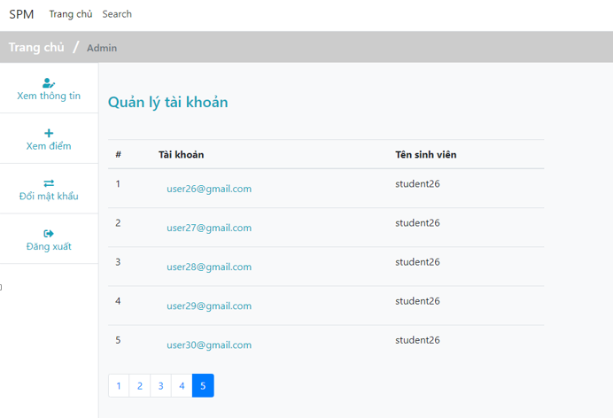

 | 2.2 Main screen interaction
 |  | - Màn hình hiển thị tất cả tài khoản để admin quản lý

 | 2.3. Screen displaying

professor
Fsoft Insight 2.0 |  |  |  |  | Process | Screen ID | Screen name |  | Created PIC | Created Date | Approved Date
 |  |  |  |  | Screen Design | SCR_PRJ_003 | Professor |  |  | 2019-05-04

 |  |  |  |  |  |  |  |  |  |  | Go Cover
1. Overview

 | Màn hình này được dùng để:
 |  | Hiển thị các chức năng của giáo sư

 | Màn hình này có thể được truy cập bằng cách:
 |  | 1. Đăng nhập với quyền giáo sư

2. Screen Design
 | 2.1. Screen image

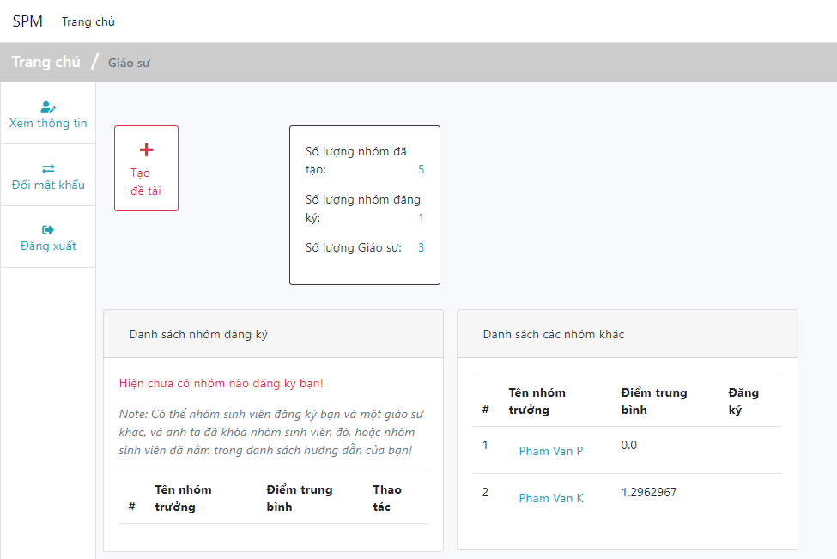

 |  |  | 2.2 Screen items

 |  |  |  | Button
 |  |  | 7 | Tạo đề tài |  | Button |  | Tạo để tài

 |  |  | 2.3 Main screen interaction
 |  |  |  | - Hiển thị màn hình trang chủ của professor

professor-create-topic
Fsoft Insight 2.0 |  |  |  | Process |  | Screen ID |  |  |  | Screen name |  |  |  | Created PIC | Created Date | Approved Date
 |  |  |  | Screen Design |  | SCR_PRJ_005 |  |  |  | Profesor Create Topic |  |  |  |  | 2019-05-04

 |  |  |  |  |  |  |  |  |  |  |  |  |  |  |  | Go Cover
1. Overview

 | Màn hình này được dùng để:
 |  | Tạo một chủ đề (dự án) để sinh viên đăng ký

 | Màn hình này có thể được truy cập bằng cách:
 |  | 1. Đăng nhập với quyền giáo sư
 |  | 2. Click vào button Tạo chủ đề

2. Screen Design
 | 2.1. Screen image

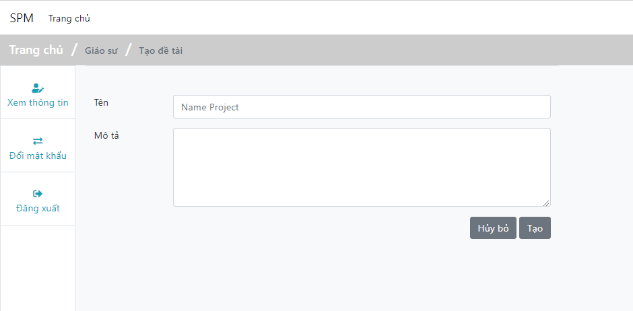

 |  | 2.2 Screen items

 |  | # | Item name |  | Control |  | Data type | I/O | Mandatory |  | Default Value | Range Value | Description

 |  | 1 | Tên |  | Label |  | Text | I |  |  |  |  | Tên của project
 |  | 2 | Mô tả |  | Label |  | Text | I |  |  |  |  | Mô tả cơ bản về project

 |  | 3 | Hủy bỏ |  |  | Button |  |  |  |  |  |  | Hủy tạo project
 |  | 4 | Tạo |  | Button |  |  |  |  |  |  |  | Tạo project

 |  | 2.3 Main screen interaction
 |  |  | - Hiển thị form để tạo project
 |  | 2.4. Screen displaying
 |  |  | - Hiển thị thông báo tạo project thành công

professor-view-group-student
Fsoft Insight 2.0 |  |  |  | Process | Screen ID | Screen name | Created PIC | Created Date | Approved Date
 |  |  |  | Screen Design | SCR_PRJ_004 | Professor View Detail Group Student |  | 2019-05-04

 |  |  |  |  |  |  |  |  | Go Cover
1. Overview

 | Màn hình này được dùng để:
 |  | Xem danh sách nhóm sinh viên

 | Màn hình này có thể được truy cập bằng cách:
 |  | Chọn xem nhóm sinh viên trên màn hình chính của professor

2. Screen Design
 | 2.1. Screen image

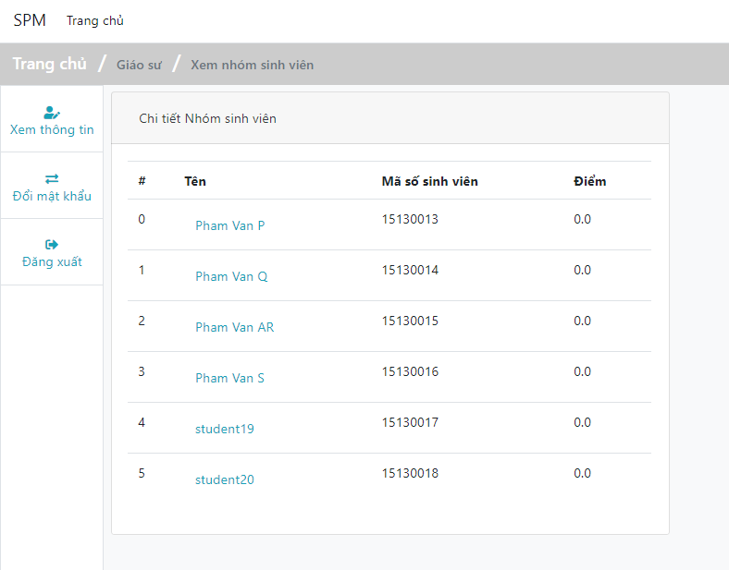

 |  | 2.2 Screen items
 |  | 2.3 Main screen interaction
 |  |  | - Hiển thị màn hình chỉ xem danh sách nhóm
 |  | 2.4. Screen displaying

home
Fsoft Insight 2.0 |  |  |  | Process |  | Screen ID |  |  |  | Screen name |  |  |  | Created PIC | Created Date | Approved Date
 |  |  |  | Screen Design |  | SCR_PRJ_011 |  |  |  | Home |  |  |  |  | 2019-05-04

 |  |  |  |  |  |  |  |  |  |  |  |  |  |  |  | Go Cover
1. Overview

 | Màn hình này được dùng để:
 |  | Đăng nhập vào hệ thống

 | Màn hình này có thể được truy cập bằng cách:
 |  | 1. Truy cập vào domain hệ thống

2. Screen Design
 | 2.1. Screen image

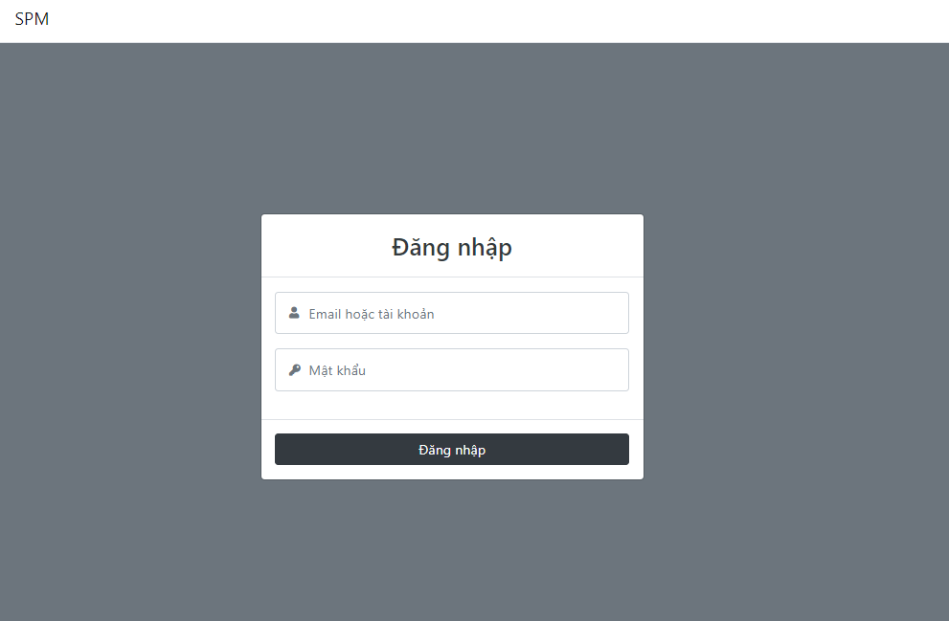

 |  | 2.2 Screen items

 |  | # | Item name |  | Control |  | Data type | I/O | Mandatory |  | Default Value | Range Value | Description

 |  | 1 | Email hoặc tài khoản |  | Label |  | Text | I |  |  |  |  | Nhập vào email hoặc tên tài khoản để đăng nhập
 |  | 2 | Mật khẩu |  | Label |  | Text | I |  |  |  |  | Nhập vào mật khẩu của bạn để đăng nhập
 |  |  | Button
 |  | 3 | Đăng nhập |  | Button |  |  |  |  |  |  |  | Thực hiện đăng nhập

 |  | 2.3 Main screen interaction
 |  |  | - Hiển thị form để đăng nhập vào hệ thống
 |  | 2.4. Screen displaying

change-password
Fsoft Insight 2.0 |  |  |  |  | Process | Screen ID |  |  | Screen name |  |  |  | Created PIC | Created Date | Approved Date
 |  |  |  |  | Screen Design | SCR_PRJ_012 |  |  | Change Password |  |  |  |  | 2019-05-04

 |  |  |  |  |  |  |  |  |  |  |  |  |  |  | Go Cover
1. Overview

 | Màn hình này được dùng để:
 |  | Thay đổi mật khẩu của tài khoản

 | Màn hình này có thể được truy cập bằng cách:
 |  | 1. Đăng nhập vào hệ thống
 |  | 2. Click Đổi mật khẩu (Menu item)

2. Screen Design
 | 2.1. Screen image
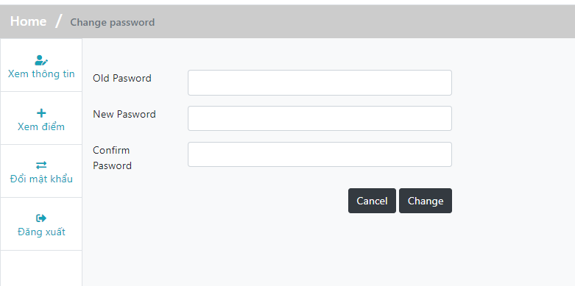

 |  | 2.2 Screen items

 |  |  | # | Item name |  | Control | Data type | I/O | Mandatory | Default Value | Range Value | Description

 |  |  | 1 | Old password |  | Label | Text | I/O |  |  |  | Nhập mật khẩu cũ
 |  |  | 2 | New password |  | Label | Text | I/O |  |  |  | Nhập mật khẩu mới
 |  |  | 3 | Comfirm password |  | Label | Text | I/O |  |  |  | Nhập lại mật khẩu mới
 |  |  |  | Button
 |  |  | 4 | Cancel button |  | Button |  |  |  |  |  | Hủy chỉnh sửa
 |  |  | 5 | Change button |  | Button |  |  |  |  |  | Lưu thay đổi

 |  | 2.3 Main screen interaction

 |  |  | - Màn hình hiển thị form điền thông tin thay đổi mật khẩu
 |  |  | - Sau khi đúng thông tin, click phím change sẽ thực hiện thay đổi password
 |  |  | - Click phím Cancel sẽ hủy thay đổi
 |  |  | 2.4. Screen displaying
 |  |  | - Hiển thị thông báo thay đổi thành công

